Planilla de defectos
Planilla de Defectos de Celfar.
 |  |  |  |  |  |  |  |  | Version V2 |  | Version V3 |  | Version V4
ID | Titulo | Precondiciones | Datos | Pasos a Reproducir | Resultado Esperado | Resultado Obtenido | Evidencias | Severidad | Estado | Evidencias | Estado | Evidencias | Estado | Evidencias
D-01 | En la pagina no se visualiza correctamente el titulo de la pagina | No aplica | No aplica | 1. Ingresar a la aplicación | Se visualiza pantalla con el siguiente detalle: Titulo de pagina: Celfar | Se visualiza pantalla con el siguiente detalle: Titulo de pagina: HTML |  | Baja/cosmetica | Reabierto | 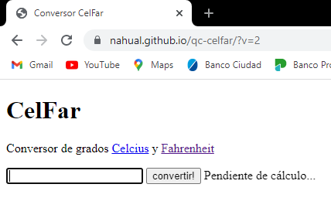 | Reabierto (Se habia reportado en la version 2) | 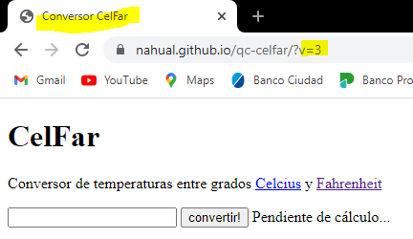 | Reabierto (Se habia reportado en la version 2) | 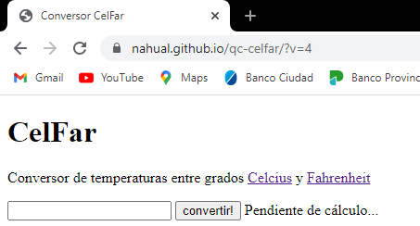

D-01A | La palabra conversor esta mal escrito | No aplica | No aplica | 1.Ingresar a la aplicacion | Se visualiza pantalla con el siguiente detalle: Titulo de aplicacion: Conversor de temperaturas entre grados Celsius y Fahrenheit. | Se visualiza pantalla con el siguiente detalle: Titulo de aplicacion: Conbersor de grados Celcius y Fahrenheit. |  | Baja/cosmetica | Cerrado |  | Cerrado (Se cerro desde la version 2) | 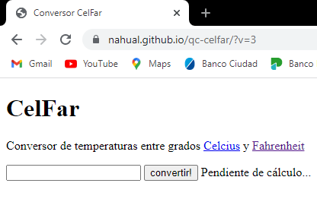 | Cerrado (Se cerro desde la version 2)
D-01B | La palabra Celsius esta mal escrito | No aplica | No aplica | 1.Ingresar a la aplicacion | Se visualiza pantalla con el siguiente detalle: Titulo de aplicacion: Conversor de temperaturas entre grados Celsius y Fahrenheit. | Se visualiza pantalla con el siguiente detalle: Titulo de aplicacion: Conbersor de grados Celcius y Fahrenheit. |  | Baja/cosmetica | Reabierto |  | Reabierto (Se habia reportado en la version 2) |  | Reabierto (Se habia reportado en la version 2)
D-02 | Link a Celsius no funciona | Link a Wikipedia | No aplica | 1. Ingresar a la aplicación 2. Hacer click en Celsius. | Se redirige a Wikipedia, a la pagina de Celsius. | No se encuentra disponible la pagina de Wikipedia. | 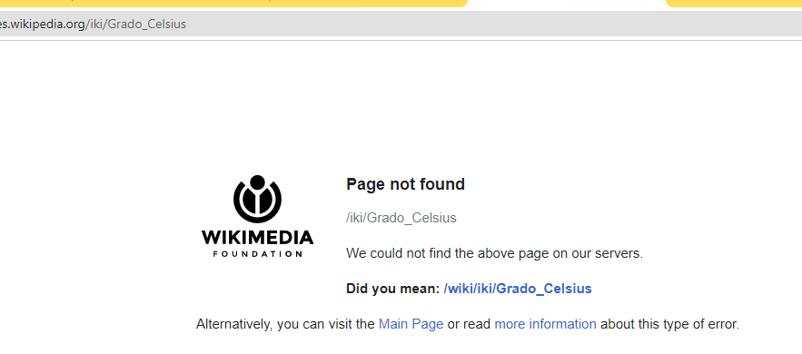 | Bloqueante | Reabierto |  | Cerrado | 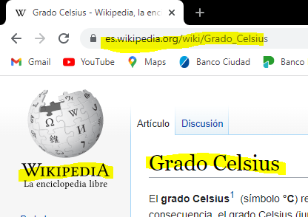 | Cerrado(se cerro en la version 3)

D-06 | Al escribir un numero menor a -273 y con menos de 7 digitos me muestra el resultado de la formula (x*9/5)+32 | No aplica | No aplica | 1. Ingresar a la aplicación | Aparece un cartel que dice: “Pendiente de cálculo...”.Luego, el sistema emite un mensaje “El valor ingresado está debajo del 0 absoluto”(Este ultimo tiene link a Wikipedia). | Se visualiza el resultado de la formula (x*9/5)+32. | 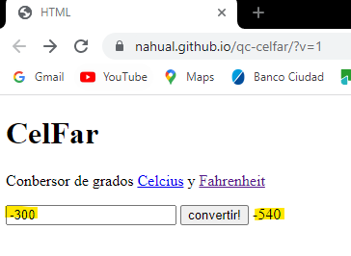 | Alta | Cerrado | 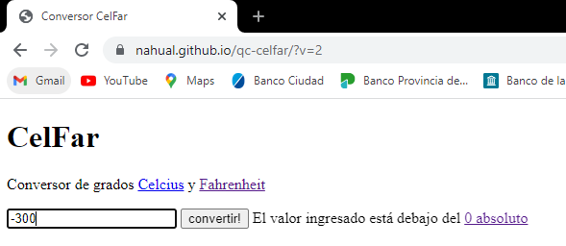 | Cerrado (Se cerro desde la version 2) | 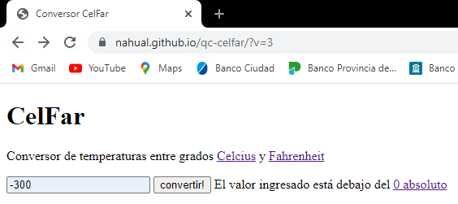 | Cerrado(se cerro en la version 3) | 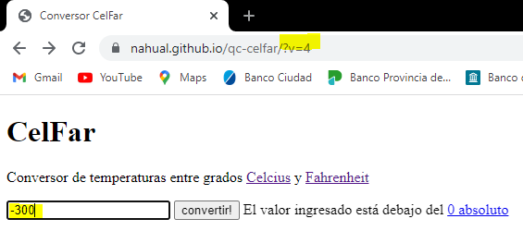
 |  |  |  | 2. Escribir un numero menor a -273 y con menos de 7 digitos
 |  |  |  | 3.Presionar Enter/Convertir!
D-07 | No hay manera de acceder al link de 0 absoluto | link a Wikipedia | No aplica | 1. Ingresar a la aplicación | Aparece un cartel que dice: “Pendiente de cálculo...”.Luego, el sistema emite un mensaje “El valor ingresado está debajo del 0 absoluto”(Este ultimo tiene link a Wikipedia). Presionar la palabra y ser redirigido a la pagina de Wikipedia. | No hay forma de acceder al link de 0 absoluto. Se visualiza el resultado de la formula (x*9/5)+32. | 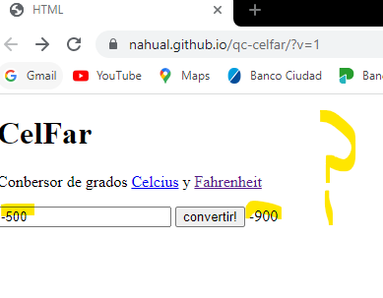 | Critica | Cerrado | 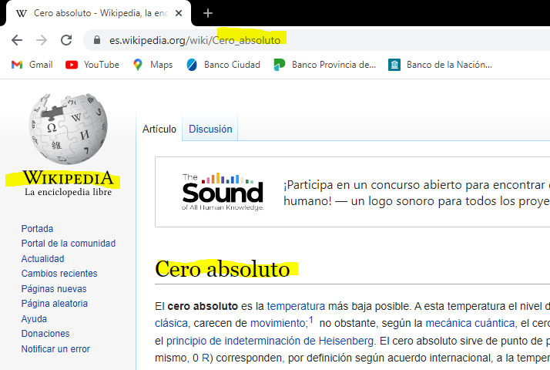 | Cerrado (Se cerro desde la version 2) | 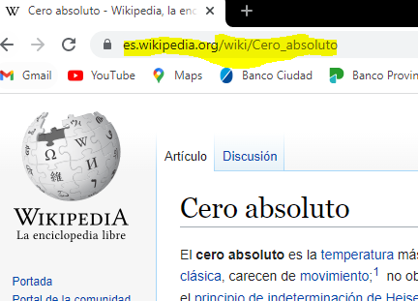 | Cerrado (Se cerro desde la version 2)
 |  |  |  | 2. Escribir un numero menor a -273 y con menos de 7 digitos
 |  |  |  | 3.Presionar Enter/Convertir! 4. Hacer click en 0 absoluto.
D-10 | Se emite un mensaje diferente al esperado al escribir un numero mayor a 6 digitos | No aplica | No aplica | 1. Ingresar a la aplicación | El sistema emite el mensaje: “El valor ingresado es muy largo”. | Se emite el mensaje: ERROR: invalid input | 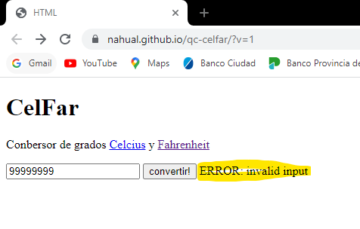 | Media | Cerrado | 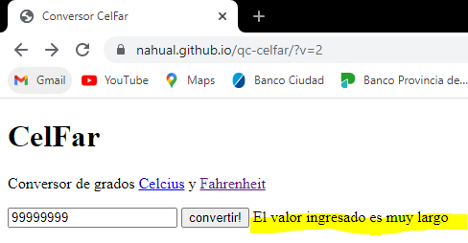 | Cerrado (Se cerro desde la version 2) | 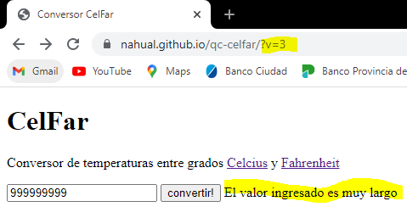 | Reabierto (Se habia cerrado en la version 2). | 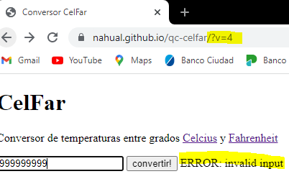
 |  |  |  | 2. escribir un numero mayor a 6 digitos
 |  |  |  | 3. presionar Enter/Convertir
D-13 | Al escribir el numero -274 me muestra el resultado de la formula (x*9/5)+32 | Link a Wikipedia | No aplica | 1. Ingresar a la aplicación. 2. En el campo numerico, escribir el numero -274. 3. Presionar Enter/Convertir!. | Aparece un cartel que dice: “Pendiente de cálculo...”.Luego, el sistema emite un mensaje “El valor ingresado está debajo del 0 absoluto”(Este ultimo tiene link a Wikipedia). Presionar la palabra y ser redirigido a la pagina de Wikipedia. | Se visualiza el resultado de la formula (x*9/5)+32. | 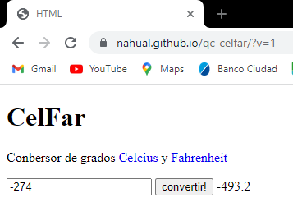 | Alta | Cerrado | 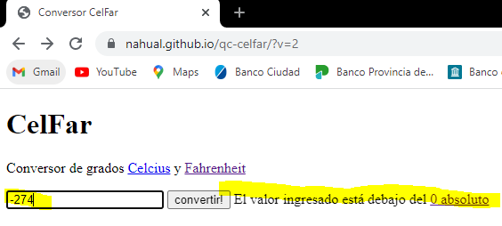 | Cerrado (Se cerro desde la version 2) | 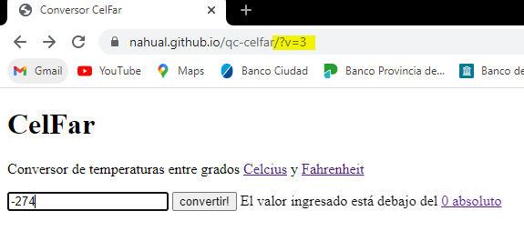 | cerrado(se cerro en la version 2) | 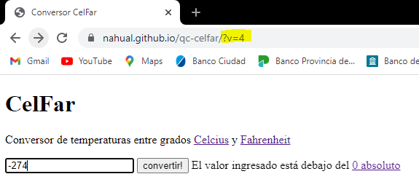

D-14 | Se emite un mensaje diferente al esperado al escribir el numero 9999.999 | No aplica | No aplica | 1. Ingresar a la aplicación. 2. En el campo numerico, escribir el numero 9999.999. 3. Presionar Enter/Convertir!. | El sistema emite el mensaje: “El valor ingresado es muy largo”. | Se emite el mensaje: ERROR: invalid input | 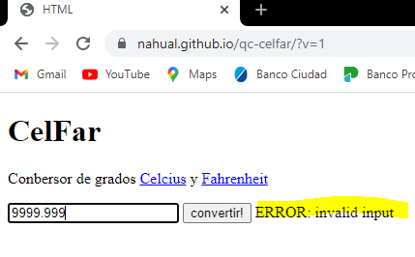 | Media | Cerrado | 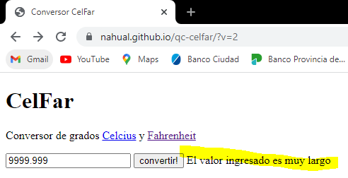 | Cerrado (Se cerro desde la version 2) | 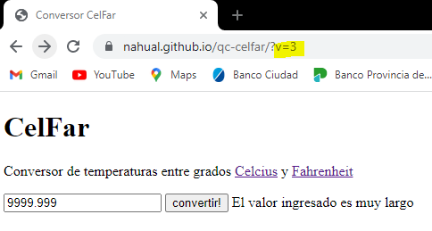 | reabierto(se habia cerrado en la version 2) | 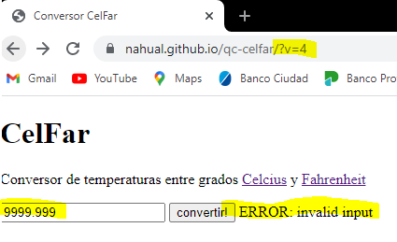

D-17 | Se emite un mensaje diferente al escribir el numero 10077,5. | No aplica | No aplica | 1. Ingresar a la aplicación. 2. En el campo numerico, escribir el numero 10077,5. 3. Presionar Enter/Convertir!. | El sistema emite el mensaje “El valor ingresado no es un número (recuerde que los decimales deben expresarse con '.' y no con ',')”. | Se emite el mensaje: "nahual.github.io dice: valor inesperado" con un boton aceptar. |  | Media | Cerrado |  | Reabierto (Se habia cerrado en la version 2) |  | Reabierto (Se habia cerrado en la version 2)

